to-do
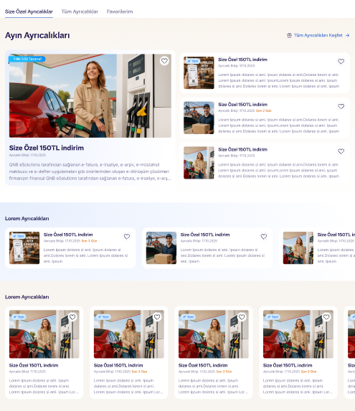
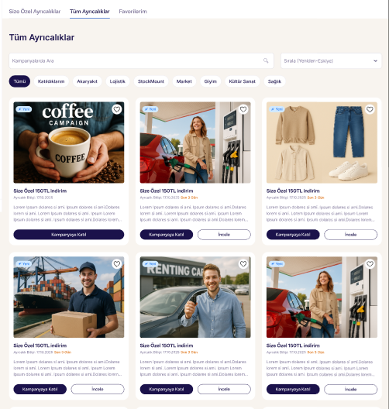
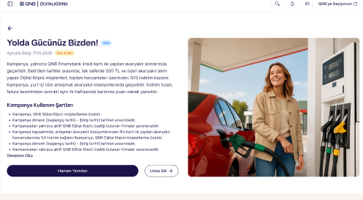
# | Kontrol Maddesi | Öneri Akış
1 | Ayrıcalık Bilgileri; -kategorisi ne olacak -platformdaki ayrıcalık ismi ne olacak -indirim oranının belirlenmesi -kullanım yönteminin (link-kod) belirlenmesi | İş Birlikleri Firma ile
2 | Kampanya başlangıç ve bitiş tarihi belirlenmesi | İş Birlikleri Firma ile
3 | Ayrıcalık kullanım adet limiti belirlenmesi | İş Birlikleri Firma ile
4 | Kampanya sorumlusu iletişim bilgileri alınması | İş Birlikleri Firma ile
5 | Firmanın logo ve ayrıcalık görseline ait gerekli görsellerin temini (vektörel svg format - dişi ve erkek) | İş Birlikleri Firma ile
6 | Promokod ile ilerlenecekse kodların firmadan alınarak DK ile paylaşımı | İş Birlikleri Firma ile
7 | Promokod ise kullanım şartlarının belirlenmesi ve logicin iletilmesi (tek kullanımlık çok kullanımlık vs) | İş Birlikleri Firma ile
8 | Müşteriler kod ile ilgili hata alırsa nasıl ilerleneceğinin konuşulması - CC üzerinden destek mi verilir - Firma müşteriye manuel kod mu iletir vs gibi aksiyonların netleştirilmesi | İş Birlikleri Firma ile
9 | Ayrıcalığa ait başlık ve açıklama metinlerinin yazılması (final hali pazarlama ekibi tarafından oluşturulacaktır) | İş Birlikleri Firma ile
10 | Ayrıcalık kullanım şartları metinlerinin belirlenmesi ve metin haline getirilmesi | İş Birlikleri Firma ile
11 | Detay sayfa ve kampanyaşartlerı metinlerinin onay alınması | Pazarlama & Ürün
12 | Ayrıcalık görselinin hazırlanması (8 boyut) | Pazarlama & Ürün
13 | URL/Promokod yapısının KKT'si | Pazarlama & Ürün
14 | URL/Promokod yapısının proda alınması ve testi | Pazarlama & Ürün
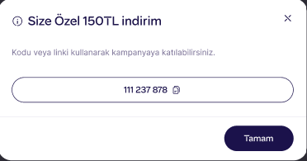
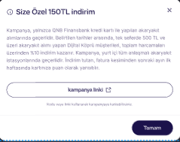
15 | URL'li kullanım ise firmanın sayfasının oluşturulması gerekiyor mu kararı | İş Birlikleri Firma ile
16 | URL sayfa ise bunun test ve kontrolleri | Pazarlama & Ürün
17 | Co-branded sayfa olacak mı kararı | İş Birlikleri Firma ile
18 | Co-branded sayfa olacaksa bunun test ve kontrolleri | Pazarlama & Ürün
19 | Görsel ve içerikler son haline gelince firmadan onay | İş Birlikleri Firma ile
20 | Duyuru ve paylaşımlar | Portföy
21 | Promokod kullanım adetleri paylaşımı sıklığı ve raporlama | Portföy Firma İle
22 | Komisyon sürecinin yönetilmesi | Portföy - İş Birlikleri Firma İle

